Establización_Suelo
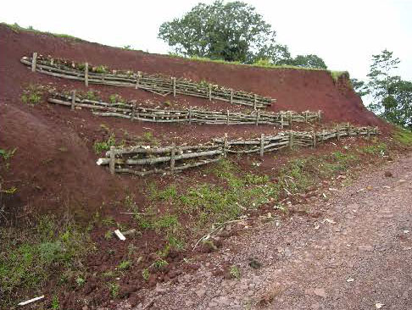
Alternativa: Acciones de control y estabilización del suelo |  | Fotografías
Definición: | Esta técnica se refiere a la incorporación de diseños y estructuras biomecánicas en áreas donde los procesos de erosión del suelo son severos y es necesario desarrollar acciones de control y estabilización, para garantizar el éxito de la restauración [1]
Objetivo: | Incorporar estructuras biomecánicas empleando materiales vivos como raíces, tallos, semillas y plántulas de especies de rápido crecimiento, para incidir sobre el origen y consecuencias de los procesos erosivos.
Posibles coberturas: | Pastizales y áreas de explotación minera abandonadas, con altos niveles de erosión
¿Cuándo aplicar esta tecnica? | Se utiliza cuando se evidencia la pérdida total de la capacidad del suelo para funcionar como sistema vivo, soportar la productividad biótica y proveer servicios ecosistémicos. Esto constituye una barrera de la restauración, ya que la capacidad de regeneración natural del sistema se ve fuertemente limitada.
Orientaciones para su aplicación | En áreas donde la pendiente es mayor a 50% o se manifiestan graves procesos de erosión, es necesaria la construcción de trinchos o barreras vivas para la contención, sostenimiento y estabilización del terreno. Este tipo de estructuras tienen la propiedad de mejora las condiciones de humedad y retención de nutrientes, crean microambientes adecuados para el establecimiento y germinación de semillas que dinamizan los procesos de regeneración natural de los bosques. Adicionalmente, el empleo de especies nativas con alta capacidad de rebrote, promueve la restauración del suelo, la recuperación de la diversidad biológica y de los procesos ecológicos [2] .
 |  | 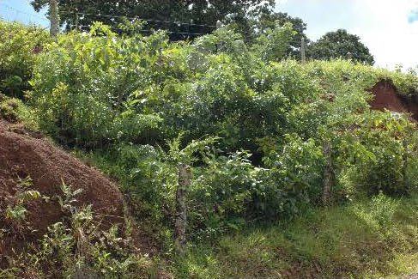
 | Selección de las especies: Para el diseño de las estructuras biomecánicas, se deben seleccionar especies leñosas nativas con capacidad de rebrote, los cuales pueden ser rellenados con suelos, semillas, raíces de un ecosistema de referencia, facilitando así la regeneración. | Barreras vivas como estrategia de control de estabilización de suelos, recien instalados y 18 meses después (Fuente: Petrone & Petri 2010) [2].
Referencia: | [1]. Sinisterra, J.A. & Murgueitio, E. (2005). Propuesta de restauración de zonas ribereñas como alternativa de preservación y mitigación de situaciones de alto riesgo generadas por problemas erosivos severos, Caso cuenca del río Cali, 17 p. [2]. Petrone, A. & Preti, F. (2010). Soil bioiengineering for risk mitigación and envioronmental restoration in a humid tropical area. Hydro. Earth Syst., 14:239-250.

Manejo_suelo
Alternativa: Manejo de la capa superficial del suelo |  | Fotografías
Definición: | Esta alternativa incluye una variedad de técnicas como el Bio-carbón (Biochar), compostaje y la introducción de micorrizas arbusculares, que en su conjunto permitirán acelerar el crecimiento de las plantas y por lo tanto la regeneración natural de los bosques | 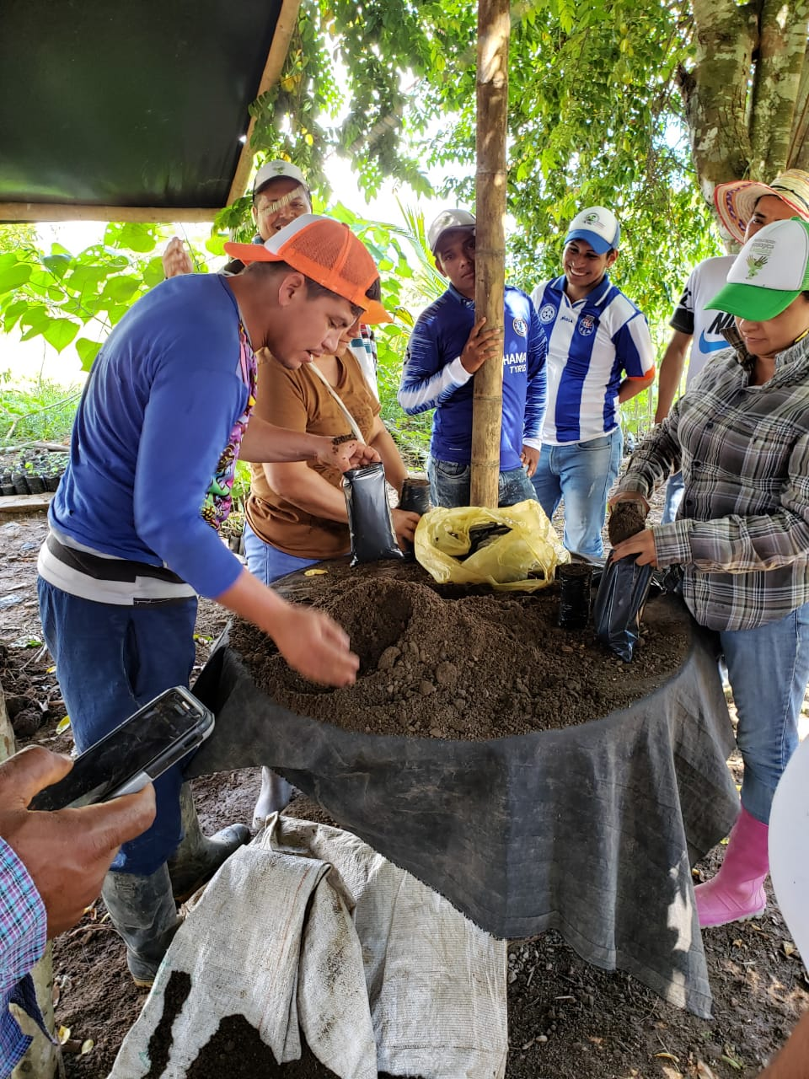
Objetivo: | Mejorar las propiedades físicas, químicas y biológicas del suelo, conformando agregados más estables, con mayor capacidad de intercambio catiónico, facilitando la absorción de nutrientes por las raíces, que estimulan el desarrollo de las plantas
Posibles coberturas: | Cultivos permanentes y pastizales sobreutilizados
¿Cuándo aplicar esta tecnica? | Se utiliza cuando se encuentra que la capacidad de productividad del suelo está limitada, lo cual dificulta la estabilización y desarrollo de las especies florísticas a implementar, así como la regeneración natural de los bosques.
Orientaciones para su aplicación | El bio-carbón, es una sustancia porosa rica en carbono obtenido a partir de la descomposición térmica de biomasa y residuos de productos agrícolas en condiciones de baja concentración de Oxígeno. la aplicación de esta sustancia permite la generación de materia orgánica al suelo, mejora los ciclos biogeoquímicos, disminuye la densidad del suelo, aumenta la disponibilidad de agua y reduce la lixiviación de nutrientes. Además, de manera indirecta el crecimiento de la vegetación puede ser estimulada por el aumento de las asociaciones de micorrizas y la actividad de microorganismos del suelo [1].
 | El compost es la técnica de producción de material orgánico parcialmente degradado producto de la descomposición microbiana de la microflora del suelo. Su uso permite mejorar la fertilidad del suelo por medio de incrementos en el carbono orgánico, el nitrógeno disponible, el fósforo y los micronutrientes (Fe, Cu y Zn); así como el aumento en la capacidad de retención de agua y de intercambio catiónico [1]. Es importante mencionar que la aplicación de material compostado debe ser muy supervisada, pues en algunos casos se han encontrado que incrementos en la fertilidad del suelo puede aumentar la presión de malezas invasivas y frenar la regeneración natural de los bosques [2].
 | La inoculación de micorrizas arbusculares (material con esporas o fragmentos de hifas) tiene efectos positivos en el establecimiento de plantas nativas en los procesos de restauración, ya que mejora la supervivencia y el crecimiento de plántulas sembradas en suelos degradados [1]. | Taller de preparación de compost. (Fuente: Instituto SINCHI 2019) [4].
Referencia: | [1]. Ohsowski, B., Klironomos, J., Dunfield, K. & Hart, M. (2011). The potential of soil amendments for restoration severely disturbe gratinad. Applied Soil Ecology, 60:77-83. [2]. Major, J., Steiner, C., Ditommaso, A., Falão, N. & Lehmann, J. (2005). Weed composition and cover after three years of soil fertility management in the central Brazilian Amazon: Compost, fertilizer, manure and charcoal applications. Weed Biology and Management, 5(2):69-76. [3]. Instituto SINCHI. (2019). Proyecto de restauración de áreas disturbadas por la implementación de sistemas productivos agropecuarios en el departamento del Caquetá.

Regeneración_Natural
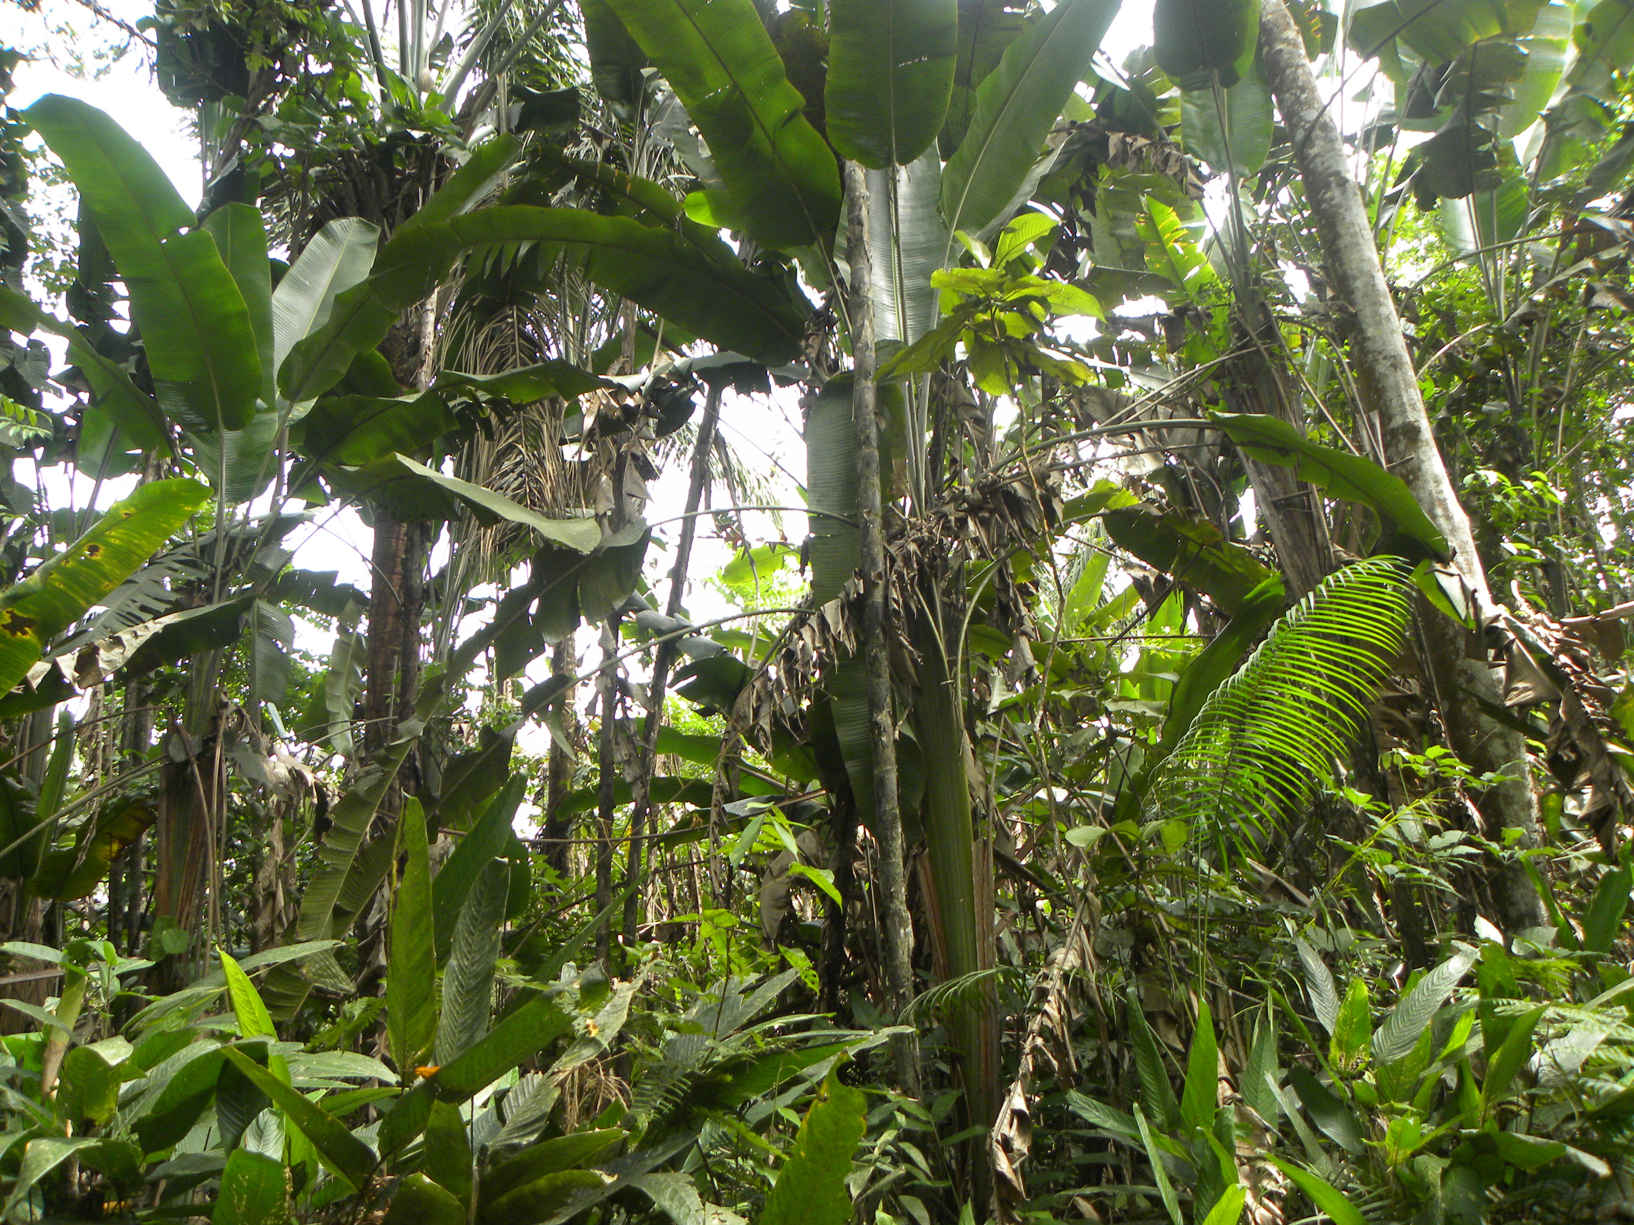
Alternativa: Regeneración natural |  | Fotografías
Definición: | Denominada comúnmente como restauración pasiva, la regeneración natural es una alternativa de bajo costo que permite activar los procesos ecológicos de renovación de biótica a largo largo plazo y favorecer la sucesión natural del ecositema
Objetivo: | Recuperar la estructura, composición y funcionalidad de bosques degradados, controlando las causas de la degradación y los factores que limitan el desarrollo del ecosistema, facilitando los procesos de regeneración natural a bajos costos.
Posibles coberturas: | Rastrojos, bosques secundarios y agroecosistemas
¿Cuándo aplicar esta tecnica? | Es factible sólo en un subgrupo de los ecosistemas degradados, donde los niveles de degradación son leves o moderados, las comunidades naturales son resistentes, hay disponibilidad de fuentes de semillas y dispersores, y los ecosistemas deteriorados no representan estados alternativos estables [1].
Orientaciones para su aplicación | Antes de decidir si esta es la alternativa a implementar es necesario conocer: (a) el estado natural del ecosistema antes de su alteración; (b) el grado de afectación biológica, hidrológica y edafológica; (c) las causas de daño; (d) las condiciones ambientales regionales; (e) la interacción de factores ecológicos, culturales, históricos, económicos y sociales, y (f) la disponibilidad de una matriz del ecosistema natural necesaria para activar los procesos de regeneración [2]. A la hora de implementar la estrategia, es necesario: (a) restringir el área del proyecto del paso de ganado y herbívoros para promover la colonización de especies; (b) proteger la regeneración natural de especies nativas favoreciendo su desarrollo empleando mallas lo suficientemente resistentes para evitar daños y (c) monitoreo y seguimiento continuo para evaluar el avance de la sucesión [3]. | Regeneración natural de Bosques Húmedos Tropicales (Serranía La Lindosa - Guaviare) (Fuente: Garzón-Yepes, 2014)
Referencia: | [1] Vargas O, Díaz J, Reyes S & Gómez P. (2012). Guía técnica para la restauración ecológica de los ecosistemas de Colombia. Bogotá: Grupo de Restauración Ecológica -GREUNAL, Ministerio de Ambiente, Vivienda y Desarrollo Territorial -MAVDT & Academia de Ciencias Exactas, Físicas y Naturales -ACCEFYN. En línea: https://bit.ly/3uUInHW [2] Bajaña, F., Castillo, M., Mosquera, G. & Segarra, P. 2014. Informe técnico elaboración de planes de restauración pasiva para la regeneración de la región Amazónica programa socio bosque: Propuesta de definición de áreas prioritarias para restauración, programa socio bosque. USAID - ICAA – TNC, Socio Bosque - COICA. [3] Colmena, G, Colomina D, Mérelos M y otros (2021). Manual de restauración forestal. WWF España. En línea: https://bit.ly/3HTqMDW

Siembra_Directa
Alternativa: Siembra directa de especies nativas |  | Fotografías
Definición: | Esta técnica consiste en la introducciónde semillas de especies de importancia socioecológica, después de un tratamiento pre-germinativo, directamente en el área a ser restaurada [1]. | 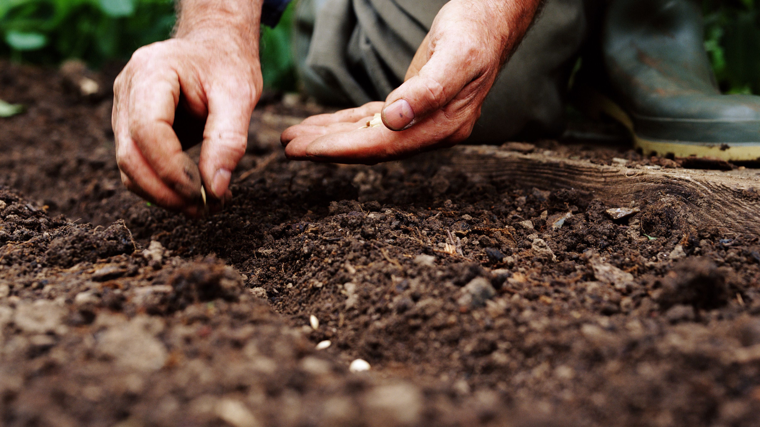 Imagen de la técnica de siembra directa (Tomada de: https://bit.ly/3vavKsH)
Objetivo: | Incentivar la recuperación de las condiciones que favorecen la regeneración natural de los bosques (suelo, estructura y función de la biodiversidad), activando los propágulos vegetativos y facilitar la colonización de especies nativas.
Posibles coberturas: | Rastrojos, bosques secundarios y agroecosistemas
¿Cuándo aplicar esta tecnica? | Se recomienda en sitios en donde la fuente natural de semillas no es adecuada o donde el acceso y/o las condiciones del suelo son muy difíciles para la introducción de plántulas [1].
Orientaciones para su aplicación | Conocimiento sobre la historia de vida reproductiva de las especies seleccionadas para la introducción, es decir: el tipo de fruto, # de semillas por fruto, peso, tamaño, forma, textura y tipo de dispersión. Se recomienda que las semillas a introducir sean recolectadas en el ecosistema de referencia o hábitats con condiciones ecológicas similares, garantizando la calidad de las semillas y la diversidad genética de las poblaciones. Realice un diseño con alta diversidad de especies ya que reduce la susceptibilidad de los individuos germinados a riesgos (plagas y climáticos) [2]. La preparación del suelo es un factor indispensable para el establecimiento de las semillas, ya que en áreas degradadas la exposición del suelo a la intemperie retarda los procesos germinativos o inviabiliza el establecimiento de cualquier especie. Lo mismo sucede con la presencia de gramíneas que compiten y afectan la supervivencia de las plántulas. [1].
 | Selección de especies: Utilise especies de fácil germinación y rápido desarrollo, basado en los nutrientes almacenados por las semillas [3].
Referencia: | [1] Ceccon E, González E & Martorell C. (2015). Is Direct Seeding a Biologically Viable Strategy for Restoring Forest Ecosystems? Evidences from a Meta-analysis. Land Degradation & Developmentm, 27, 3: (511-520). https://doi.org/10.1002/ldr.2421 [2] Vargas O, Pérez-Martínez L, Insuasty J & Rodríguez N. (2014). Semillas de plantas de páramo y métodos de germinación aplicados a la restauración. Bogotá. Universidad Nacional de Colombia. [3] Colmena, G, Colomina D, Mérelos M y otros (2021). Manual de restauración forestal. WWF España. En línea: https://bit.ly/3HTqMDW

Nucleación
Alternativa: Nucleación |  | Fotografías
Definición: | Técnica enfocada a la configuración de microhábitats como núcleos que facilitan la llegada de especies de flora y fauna nativa, dinamizando los procesos de regeneración natural de bosques [1]. | 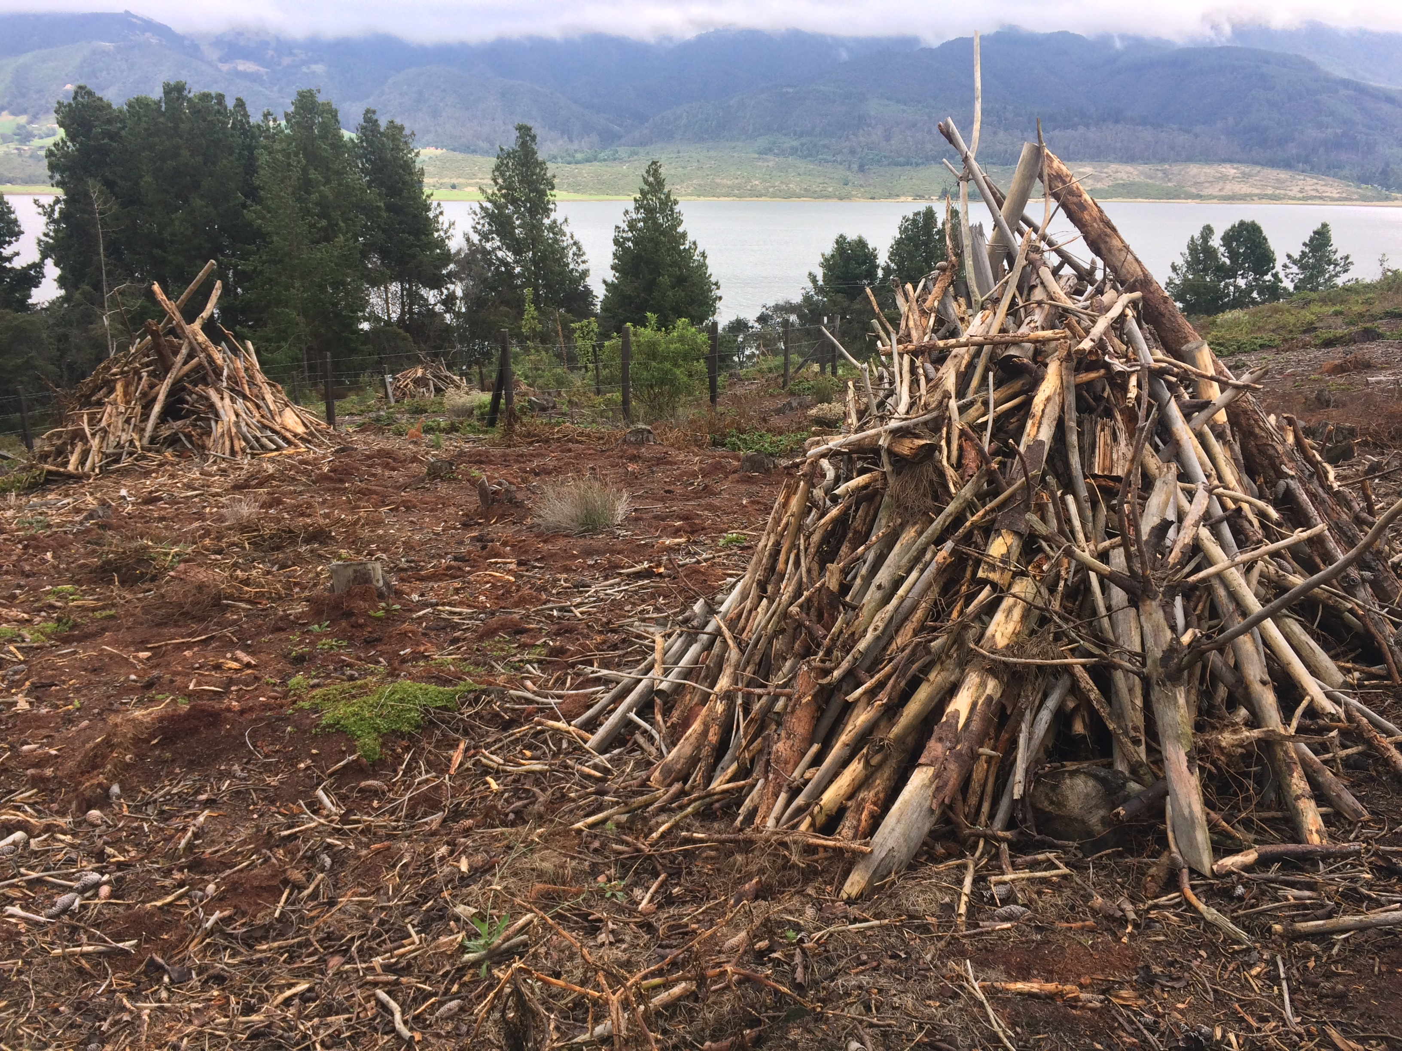 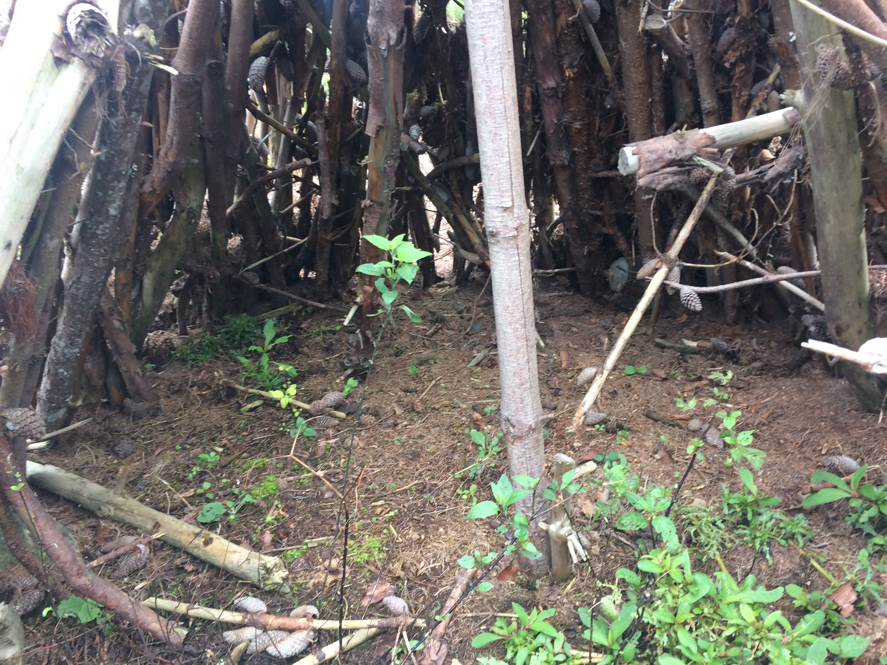
Objetivo: | Incentivas los procesos de colonización de especies de flora y fauna nativas, que dinamicen la regeneración natural de los bosques, a través de arreglos nucleados que funcionan como microhábitats y conductores ecológicos de la sucesión.
Posibles coberturas: | Áreas de pastizales y agroecosistemas en procesos de regeneración
¿Cuándo aplicar esta tecnica? | Proyectos de restauración de ecosistemas forestales como SbN, con pocos recursos financieros
Orientaciones para su aplicación | La técnica consiste en la incorporación de elementos bióticos o abióticos dispersos en un área disturbada, acelerando los nichos de regeneración y facilitando la colonización de nuevas especies. Pueden ser: (a) la transposición del suelo: entendida como el transporte de porciones superficiales de 1 m2 de suelo de áreas remanentes de bosques naturales, que tiene como fin rescatar fauna (micro, maso y macro) y flora del suelo (semillas, propágulos, microorganismos, etc.). (b) trasposición de plántulas o propágulos generados en bosques nativos; (c) Plantación de árboles en grupos de Anderson, plantaciones de especies en grupos densos, separados unos de otros en grandes espacios, con la ventaja de reducción de costos de implementación por hectárea, puesto que se establecen menos individuos que en una plantación tradicional. (c) Perchas artificiales o estructuras que imitan troncos secos y que actúan como estructuras de reposo, alimentación y caza para aves y murciélagos; y (c) resguardos para la fauna construidos a partir de la acumulación de troncos, restos vegetativos aglomerados en una determinada zona [1] [2].

 |  | Perchas introducidas como hábitats transitorios para la fauna, proyecto restauración Nausa CAR-PUJ (Fuente: Garzón-Yepes, 2017)
Referencia: | [1] Ceccon, E. (2013). Restauración de bosques tropicales: fundamentos ecológicos, prácticos y sociales. Universidad Nacional Autónoma de México. Ediciones Díaz Santos. 288 p. [2] Aguilar, M. (2008). Informe técnico: Implementación participativa de herramientas de manejo de paisaje en la reserva forestal el robledal, e implementación de viveros comunitarios en el área de influencia del páramo de Rabanal. Proyecto Páramo Andino: Conservación de la Diversidad en el techo de los Andes. Instituto Humboldt, Corpoboyacá, Corpochivor, CAR, Bogotá, Colombia. 131 p.

Plantación
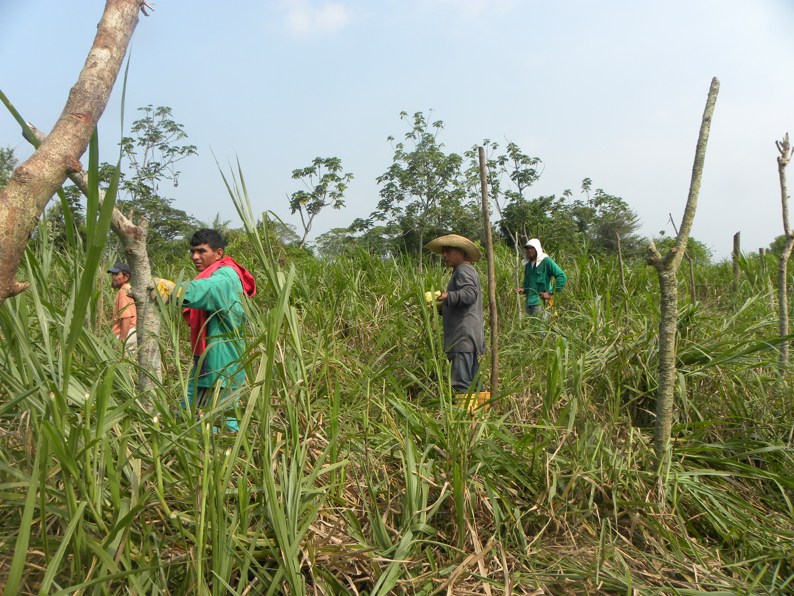
Alternativa: Plantación con especies nativas |  | Fotografías
Definición: | Técnica que consiste en la selección de especies y establecimiento de estacas con reproducción vegetativa, plántulas transladadas o reproducidas bajo condiciones controladas, donde la densidad de árboles ha establecer depende del grado de degradación del ecosistema y el objetivo que se quiere alcanzar
Objetivo: | Promover el restablecimiento de la estructura, composición y función de los ecosistemas forestales, por medio de la incorporación de especies con rasgos funcionales diversos, constituyan refugios para la fauna y recuperen la oferta de servicios ecosistémicos.
Posibles coberturas: | Cultivos y pasturas degradadas, zonas de extracción minera, otros
¿Cuándo aplicar esta tecnica? | Áreas y paisajes fuertemente degradados, en los que persisten mínimas característias de los bosques originales y las posibilidades de regeneración natural del ecosistema son bajas
Incorporación de estacas de especies nativas, proyecto de restauración bosques de galería ciénaga El Llanito -Barrancabermeja (Garzón-Yepes, 2013)
Orientaciones para su aplicación | El primer paso y más fundamental es conocer las especies florísticas de importancia ecológica, para así determinar los arreglos o diseños que se van a implementar. Para ello, es necesario tener información sobre las características ecofisiológicas de las estacas o de las semillas de las especies, latencia, tratamientos pregerminativos y tiempos de almacenaje. Adicionalmente, es importante tener información sobre establecimiento de las plántulas en viveros, y en lo posible datos de desarrollo y supervivencia; así como los lugares de colecta de las semillas o las estacas requeridas para la restauración [1]. Cuando los diseños involucran una alta densidad de siembra, se recomienda efectuar procesos de propagación en viveros permanentes o estacionales que permitan obtener plántulas la cantidad, calidad y diversidad requerida. Estos espacios pueden, además, ser aulas vivas y laboratorios de aprendizajes para la innovación [2]. | 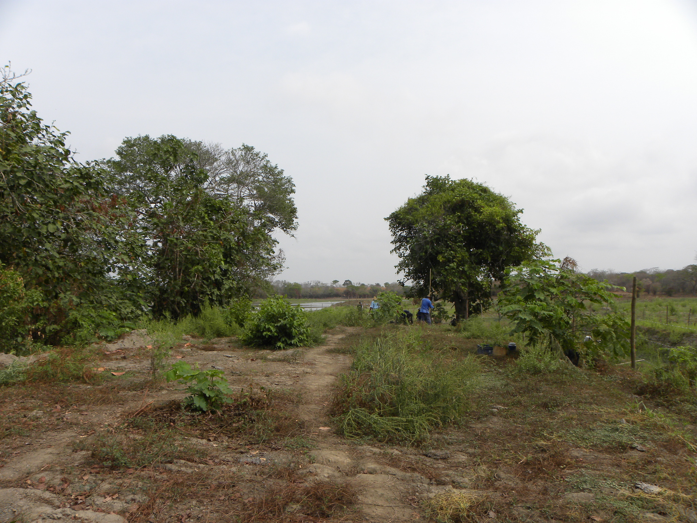
Implementación de arreglos florísticos, restauración de bosques en Gamarra -Cesar (Garzón-Yepes, 2013)
 | Selección de las especies: Puede basarse en diferentes criterios, por ejemplo si el objetivo es recuperar especies amenazadas, de interés económico, social o de importancia para la fauna por ser proveedoras de frutos y sitios de anidamiento o para mejorar las condiciones del suelo como fijadoras de nitrógeno. Tenga en cuenta su tolerancia a la sombra y nivel de la cobertura del dosel del sitio a restaurar. [3].
Referencia: | [1] Ceccon, E. (2013). Restauración de bosques tropicales: fundamentos ecológicos, prácticos y sociales. Universidad Nacional Autónoma de México. Ediciones Díaz Santos. 288 p. [2] IAvH (2008). Los viveros de plantas nativas: cultivando nuestras semillas, conservando la biodiversidad. Proyecto GEF Andes - Programa Mosaicos de Conservación. En línea: https://bit.ly/3oUia8H [3] Toledo T, López F, Bonilla M & Williams G. (2020). Restauración del bosque de niebla. Consejo Civil Mexicano para la Silvicultura Sostenible. En línea: https://bit.ly/3gSIDza

Enriquecimiento
Alternativa: Enriquecimiento forestal |  | Fotografías
Definición: | Es una técnica para la promoción de la regeneración de los bosques, por medio del establecimiento de especies de interés ecológico, sociocultural o comercial, obtenidas a través de procesos de propagación de semillas en viveros o recolectadas en bancos planturales previamente identificados [1].. | 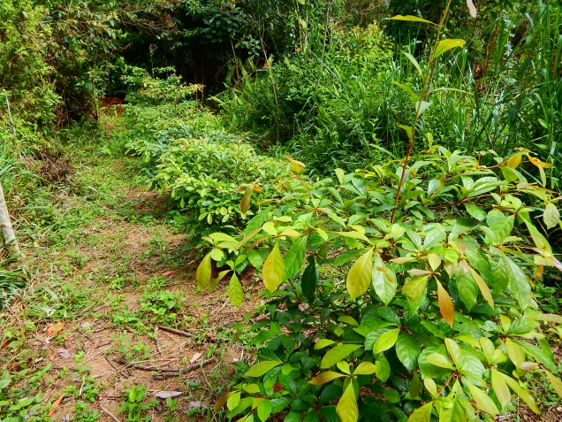 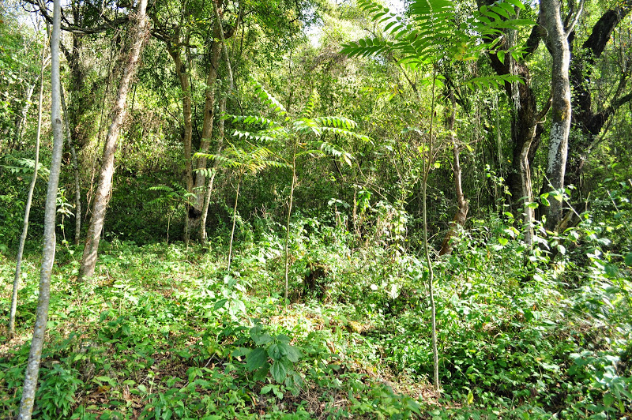
Objetivo: | Mejorar la estructura y composición de bosques intervenidos dominados por especies pioneras o secundarias, garantizando su funcionalidad y el suministro de bienes y servicios ecosistémicos
Posibles coberturas: | Bosques secundarios, rastrojos, matorrales o barbechos
¿Cuándo aplicar esta tecnica? | Cuando se quiere mejorar la estructura
Orientaciones para su aplicación | Para el diseño e implementación de la alternativa, tenga en cuenta: (a) Seleccione especies integrando criterios socioecológicos, la disponibilidad de plántulas para la reforestación y las características del bosque a enriquecer. (b) Propague el material vegetal necesario, en viveros transitorios o permanentes. (c) Antes de plantar los individuos, selecciones los sitios y realice una limpieza del suelo y la vegetación existente para evitar competencia con otras especies, garantizando la disponibilidad de luz suficiente para el crecimiento de las plántulas, (d) Plante, fertilice y haga mantenimiento permanente. [1]. Si el interés es un enriquecimiento con fines comerciales, se deben realizar labores silviculturales para garantizar el desarrollo y calidad de la madera que se busca obtener [2].
 | Selección de especies: Considere intereses, conocimientos y necesidades de las comunidades en la selección de las especies a incorporar. Tenga en cuenta que sean especies nativas, con alta disponibilidad de semillas o plántulas en la región. Conozca su historia de vida, umbrales ecológicos y limitantes para su desarrollo [2]. | Imágenes de un proceso de enriquecimiento de bosques secundarios en el departamento del Guaviare (Fuente: Garzón-Yepes NV, 2014)
Referencia: | [1]. Günter, S., Weber, M., Stimm, B. & Masandl, R. (Edts.) (2011). Silviculture in the tropics. Springer +Bussiness Media, New York. 559 p. [2]. Armién L, Szejner M, Emanuelli P, Mila, F, Duarte E & Vergara L. (2015). Enriquecimiento forestal con especies nativas en áreas con matorrales de la cuenca hidrográfica del Canal de Panamá. Panamá: REDD/CCAD-GIZ.

Agrosucesionales
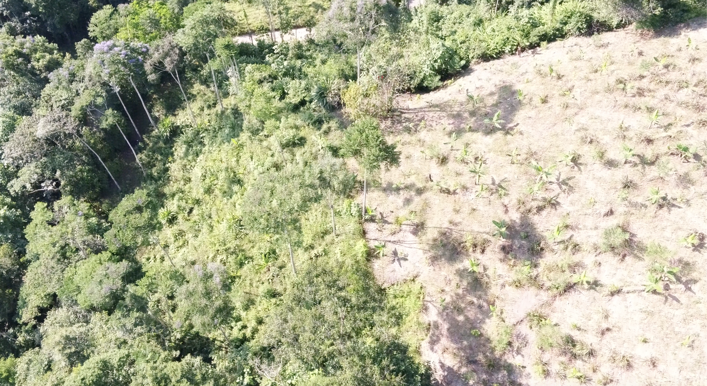
Sistemas agrosuseionales |  | Fotografías
Definición: | Los sistemas agroforestales sucesionales son una práctica que trata de imitar la estructura, composición y dinámica de los bosques naturales, a través de la configuración de un mosaico de cultivos anuales y perennes con especies arbóreas de diferentes hábitos, usos y beneficios, que se establecen de manera progresiva con incrementos en el tiempo en la estructura y diversidad del sistema o [1].
Objetivo: | Desarrollar sistemas agrofuncionales, con estructura y funcionalidad similar a la de los bosques nativos, pero con una composición diversa basada en la producción de alimento y especies de interés económico que proporcione medios de vida para la gente
Posibles coberturas: | Agrosistemas y pasturas degradadas
¿Cuándo aplicar esta tecnica? | Cuando se requiere incorporar ecosistemas forestales capaces de garantizar la conectividad del paisaje, al tiempo que aportan economías a las familias y propietarios de predios de interés
Orientaciones para su aplicación | El desarrollo de un sistema agroforestal sucesional, contempla el establecimiento secuencial de las especies productivas de acuerdo a su ciclo vegetativo y hábito (pioneras, secundarias y tardías); optimizando así las limitaciones locales en los recursos (luz, agua, nutrientes) y maximizando la acumulación de biomasa en el tiempo; lo cual permite el reemplazamiento gradual de especies de larga vida [2]. A manera de ejemplo, en la primera etapa de establecimiento del sistema las especies de rápido crecimiento como el maíz y el arroz dominan el área destinada para los cultivos. En la segunda etapa la mayoría de los cultivos anuales han sido cosechados, y los cultivos de especies secundarias iniciales, como la papaya empiezan a dominar. En la tercera y cuarta el desarrollo de las especies secundarias posteriores es mayor (ej. los frutales) y en la quinta etapa, se constituye un sistema adulto, de maderables y frutales [3]. | 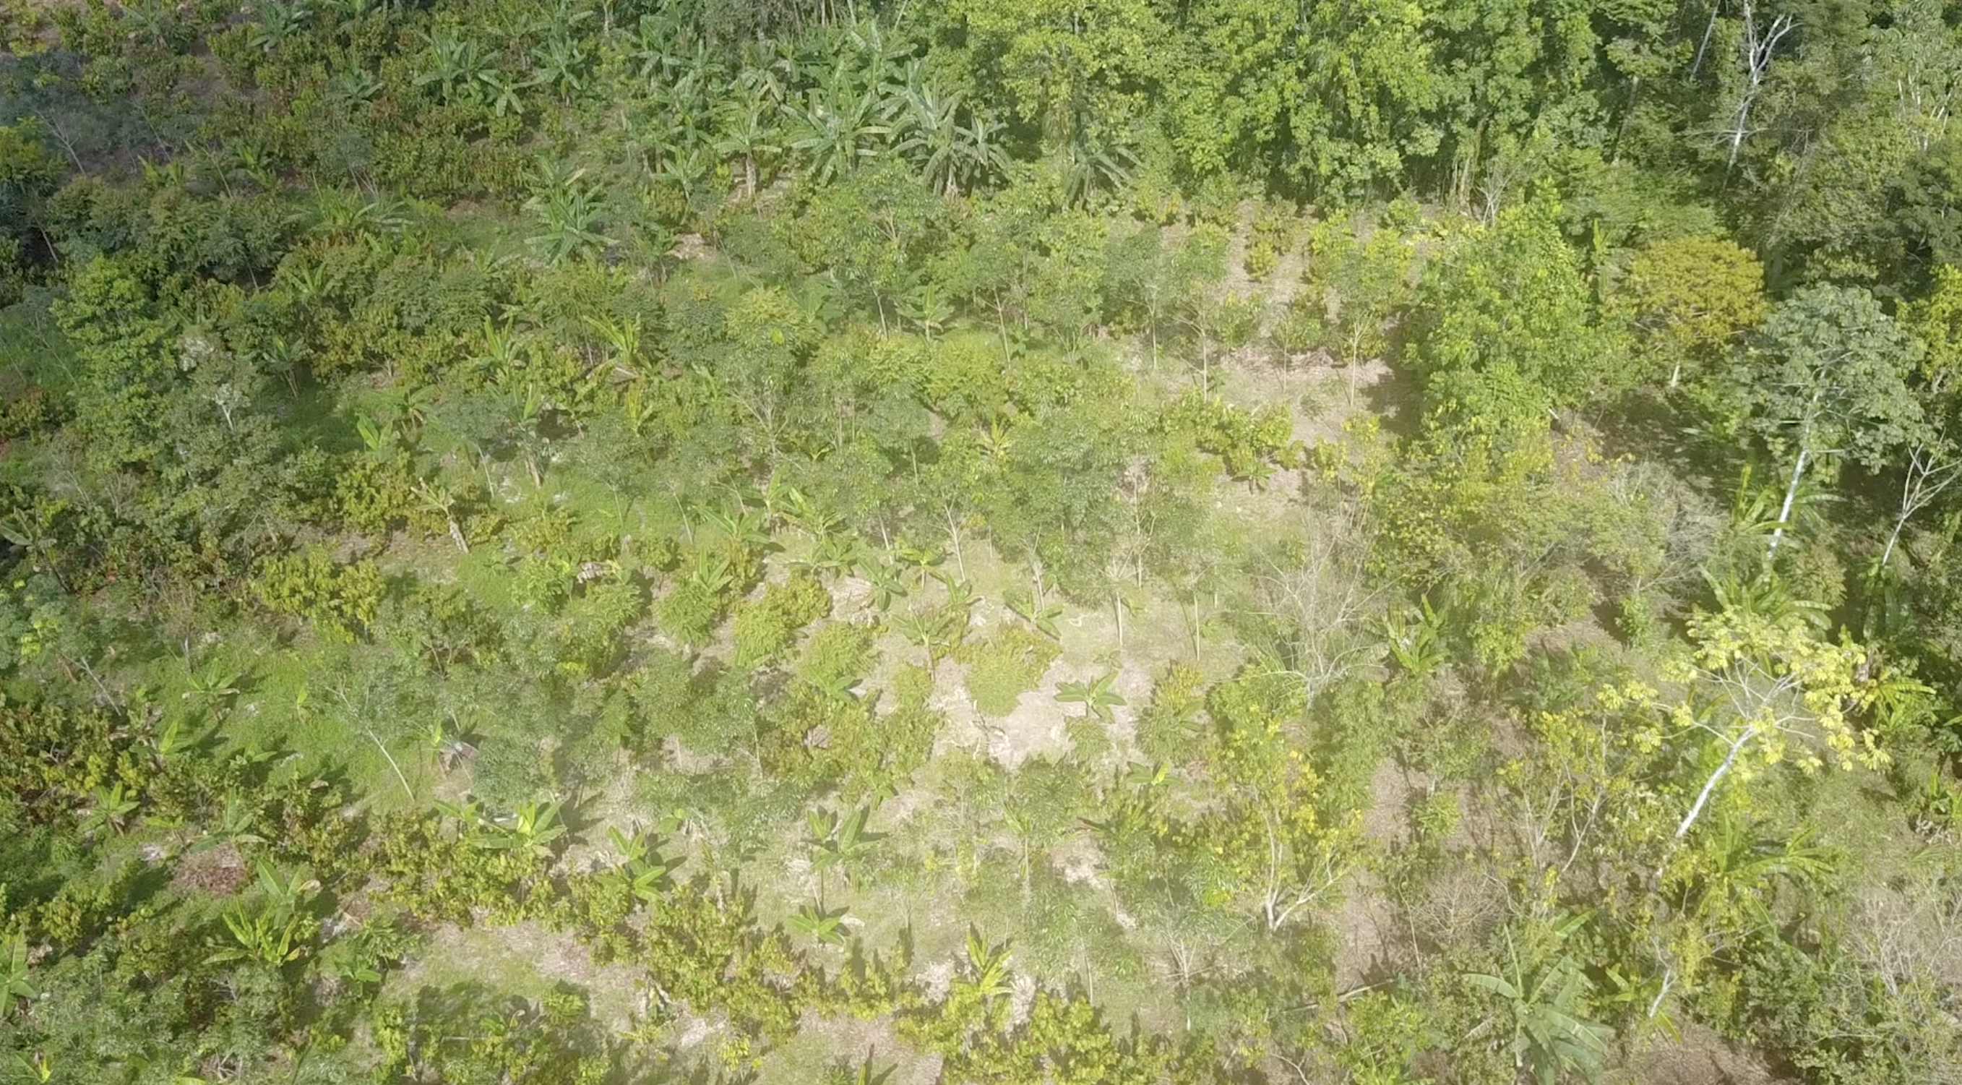 Imágenes del proceso de implementación y desarrollo de sistemas agrosucesionales, como estrategia de restauración forestal multifuncional (Fuente: Instituto SINCHI 2019) [4].
Referencia: | [1]. Vieira, D., Holl, K. & Peneireiro, F. (2009). Agro-Successional Restoration as a Strategy to Facilitate Tropical Forest Recovery. Restoration Ecology. 17(4):451-459 [2]. Hart, R. D. (1980). A natural ecosystem analog approach to the design of a successional crop system for tropical forest environments. Biotropica, 12:73–82. [3]. Yana, W. & Weinert, H. (2001). Técnicas de sistemas agroforestales multiestrato: Manual práctico. Interinstitucional Alto Beni (IIAB), Sapecho, Bolivia. 56 p. [4]. Instituto SINCHI. (2019). Proyecto de restauración de áreas disturbadas por la implementación de sistemas productivos agropecuarios en el departamento del Caquetá.

